1 수업소개
뭔가 공통된 덩어리를 함수로 만드는 느낌

 | react 핵심
복잡한 코드는 숨기고 개발자가 만든 태그로 대체한다. | 사용자정의태그 만들기가 핵심 = 부품 | 컴포넌트 = 사용자정의태그
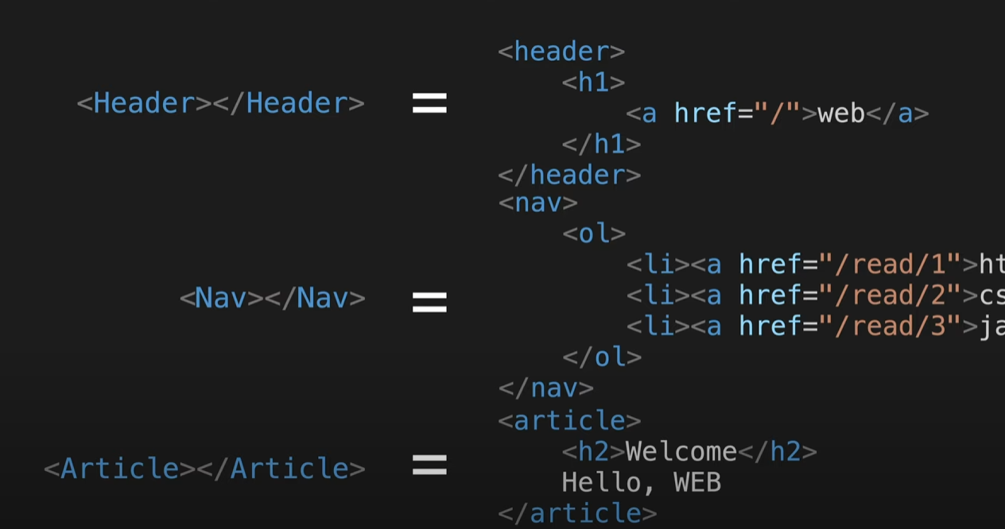
컴포넌트란?
데이터와 화면을 묶어준다
데이터가 바뀌면 화면은 알아서 바뀐다.
화면에 바뀔부분을 state로 만들어두면 된다.
* 객체를 바꾸지 마라...복사해라
*뭔짓을 하든 결국 리턴한게 화면이다.
비구조화 할당 => 구조분해할당 문법
input => value onChange는 세트

3 소스수정방법
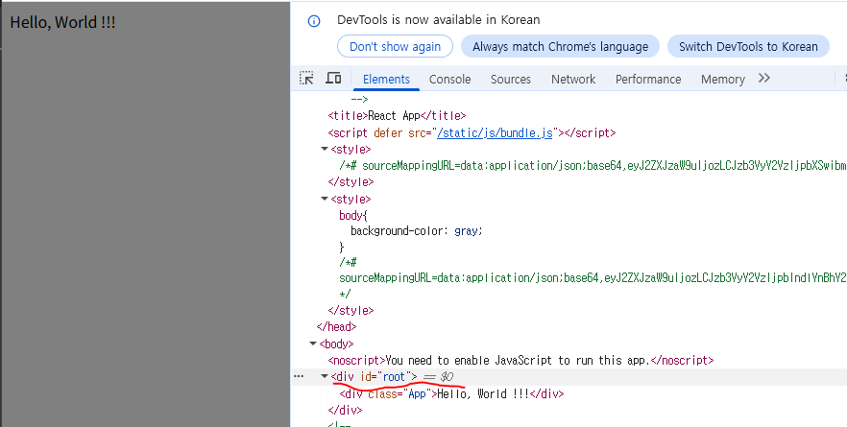
src/index.js | 입구파일

import App from './App';
import reportWebVitals from './reportWebVitals';
const root = ReactDOM.createRoot(document.getElementById('root'));
root.render(
<React.StrictMode>
<App />
</React.StrictMode>
);
./App = App.js 즉, js가 생략

 |  |  | public/index.html |  | <div id="root" style="border:10px solid red"></div>
 |  | 배포
 |  | npm install -g serve
 |  | npx serve -s build |  | 이것만 해도 serve없으면 자동설치 y누름 됨

4컴포넌트만들기
import logo from './logo.svg';
import './App.css';
function Header(){ //사용자 정의 태그는 반드시 대문자
return(
<header>
<h1><a href="/">WEB</a></h1>
</header>
);
}
function Nav(){
return (
<nav>
<ol>
<li><a href="/read/1">html</a></li>
<li><a href="/read/2">css</a></li>
<li><a href="/read/3">js</a></li>
</ol>
</nav>
);
}
function Article(){
return (
<article>
<h2>WELCOME</h2>Hello, WEB
</article>
);
}
function App() {
return (
<div>
<Header></Header>
<Nav></Nav>
<Article></Article>
</div>
);
}
export default App;
사용자 정의 태그 = 컴포넌트

컴포넌트란?
데이터와 화면을 묶어준다
데이터가 바뀌면 화면은 알아서 바뀐다.
화면에 바뀔부분을 state로 만들어두면 된다.
* 객체를 바꾸지 마라...복사해라
*뭔짓을 하든 결국 리턴한게 화면이다.
비구조화 할당 => 구조분해할당 문법
input => value onChange는 세트

5 props
import './App.css';
function Header(props){
//console.log("title >>> ", title);
console.log("props >>> ", props);
return(
<header>
<h1><a href="/">{props.title}</a></h1>
</header>
);
}
function Nav(props){
// const list = [
// <li><a href="/read/1">html</a></li>,
// <li><a href="/read/2">css</a></li>,
// <li><a href="/read/3">js</a></li>,
// ]
// console.log(props.data[0].title);
// console.log(props.data[1].title);
// console.log(props.data[2].title);
const list = []
for(let i = 0; i < props.data.length; i++){
//list.push(<li>{props.data[i].title}</li>)
let t = props.data[i]
//console.log("t >>> ", t);
//list.push(<li>{t.title}</li>)
list.push(<li key={t.id}><a href={"/read/" + t.id}>{t.title}</a></li>)
//console.log(list);
}
return (
<nav>
<ol>
{list}
</ol>
</nav>
);
}
function Article(p){
return (
<article>
<h2>{p.title}</h2>{p.body}
</article>
);
}
function App() {
// const topics = [
// {id : 1, title : 'html', body : 'html is ...'},
// {id : 2, title : 'css', body : 'html is ...'},
// {id : 3, title : 'javascript', body : 'javascript is ...'},
// ]
//자바크립트의 객체는 키에 ""를 사용안해도 되지만
//파이썬 딕셔너리는 키에 반드시 ""를 사용해야 한다.
//그래서 항상 키에는 "" or ''를 붙이면 헷갈리지 않는다.
const topics = [
{"id" : 1, "title" : 'html', "body" : 'html is ...'},
{"id" : 2, "title" : 'css', "body" : 'html is ...'},
{"id" : 3, "title" : 'javascript', "body" : 'javascript is ...'},
]
return (
<div>
<Header title="REACT"></Header>
<Nav data={topics}></Nav> {/* 문자열은 위처럼, 배열객체를 던질때는 {} */}
<Article title="Welcome" body='hello, WEB'></Article>
</div>
);
}
export default App;

7 state
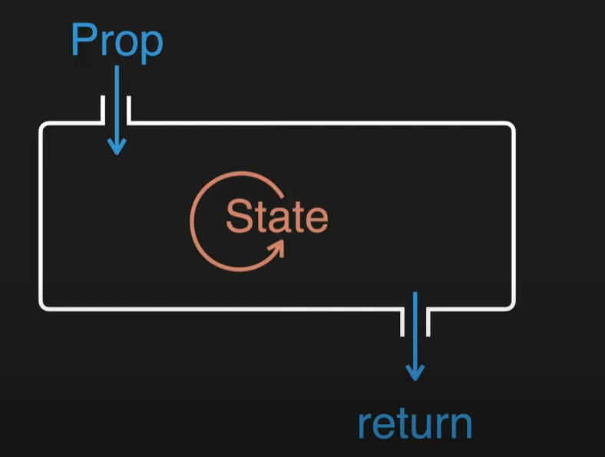
1.
프롭을 통해서 입력된 데이터를 컴포넌트 함수가 처리해서 리턴값을 만들면
그 리턴값이 새루운 UI가 된다.
2.
프롭과 함께....컴포넌트 함수를 다시 실행해서
새로운 리턴값을 만들어 주는 또 하나의 데이터를
state라 한다.
3.
Prop과 State 모두 값이 변경되면
새로운 리턴값을 만들어서 UI를 바꾼다.
4.
Prop vs State
컴포넌트를 사용하는 외부자를 위한 데이터
컴포넌트를 만드는 내부자를 위한 데이터
useState변수가 변경되면
const [mode, setMode] = useState('WELCOME')
WELCOME => READ로 변경.....setMode('READ')
useState를 감싼 함수가 다시 호출된다.

컴포넌트란?
데이터와 화면을 묶어준다
데이터가 바뀌면 화면은 알아서 바뀐다.
화면에 바뀔부분을 state로 만들어두면 된다.
* 객체를 바꾸지 마라...복사해라
*뭔짓을 하든 결국 리턴한게 화면이다.
비구조화 할당 => 구조분해할당 문법
input => value onChange는 세트

8 Create
